Sheet1
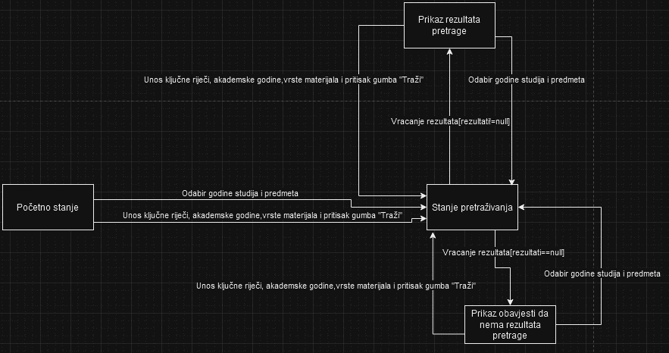

 | Početno stanje | Stanje pretraživanja | Prikaz rezultata | Prikaz obavjesti da nema rezultata pretrage
Odabir godine studija i predmet | Stanje pretraživanja | * | * | *
Unos ključne riječi, akademske godine,vrste materijala i pritisak gumba "Traži" | Stanje pretraživanja | * | * | *
Vracanje rezultata[rezultati!=null] | * | Prikaz rezultata | * | *
Odabir godine studija i predmet | * | * | Stanje pretraživanja | *
Unos ključne riječi, akademske godine,vrste materijala i pritisak gumba "Traži" | * | * | Stanje pretraživanja | *
Vracanje rezultata[rezultati==null] | * | Prikaz obavjesti da nema rezultata pretrage | * | *
Odabir godine studija i predmet | * | * | * | Stanje pretraživanja
Unos ključne riječi, akademske godine,vrste materijala i pritisak gumba "Traži" | * | * | * | Stanje pretraživanja

Testiranje stanja, poznato i kao testiranje tranzicije stanja, fokusira se na ispitivanje promjena stanja sistema u određenim uvjetima ili tokom izvođenja određenih operacija.Stanje sistema ovisi o odabirima i unosima korisnika te rezultatima pretrage, pružajući jasnu sliku toga kako sistem prolazi kroz različite faze ovisno o korisničkim radnjama.

